Hoja1
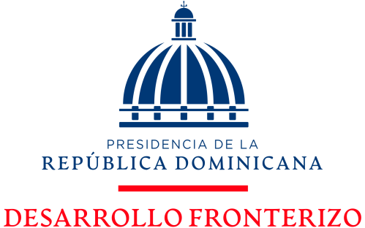

"Año de la consolidación de la seguridad alimentaria”

Libre Acceso a la Información Publica
Estadísticas Recibidas OAI
01 de Octubre al 31 de Diciembre 2020
Descripción | 4to TRIMESTRE 2020 |  |  | TOTAL
Actividad | Octubre | Noviembre | Diciembre
Solicitudes Recibidas | 0 | 2 | 0 | 2
Solicitudes Contestadas | 0 | 0 | 1 | 1
Solicitudes Referidas | 0 | 0 | 0 | 0
Solicitudes No Contestadas | 0 | 0 | 0 | 0
Solicitudes Desestimadas | 0 | 0 | 0 | 0
Solicitudes En Proceso | 0 | 1 | 0 | 1
 |  |  | TOTAL TRIMESTRE | 4

